1
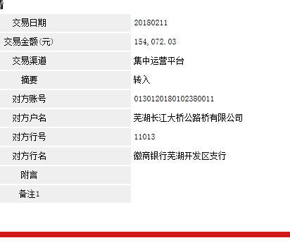
工程款支付证书 |  |  |  |  |  |  |  |  |  |  |  |  |  |  | 本次
工程名称 |  | 芜湖长江大桥公路桥及南岸公路接线沥青路面日常养护工程 |  |  |  |  |  |  |  |  | ERP编号 | 8448 | 档案编号 | CD2017-103 | CD2017-103 | 98 | 8448 | 芜湖长江大桥公路桥及南岸公路接线沥青路面日常养护工程 | 2017.10.10 | 1284289.07 | 王文伍 | 365日历天 | 芜湖长 江大桥 | 芜湖公司王冬汉13855369629 | 胡辉进13615537114 | 施工合同、内部承包协议（修改）原件 | 续签 | 经营部 | 李想 | 有 | 3567.57 | 59.40 | 107.03 | 71.35 | 178.38 | S170401
合同金额 |  | 1,284,289.07 |  | 中标 日期 | 2017.10.10 |  | 已 供 工程资料 | 中标通知书、施工合同、内部承包协议（修改）原件 |  |  |  | 庐江 | 责任 单位 | 芜湖 王冬汉13855369629
决算金额 |  |  |  | 竣工 日期 |  |  |  |  |  |  |  | 合肥 | 责任人 | 胡辉进13615537114
序号 | 工程款到账 |  |  | 开票情况 |  | 管理费 |  | 代缴税金 | 其他扣款 |  | 预留款 |  | 实际支付
 | 日期 | 账户 | 金额 | 日期 | 金额 | 比例 | 金额 | 金额 | 金额 | 备注 | 金额 | 备注 | 户名 | 金额
1 | 2018-02-11 | 徽 | 154,072.03 | 2018-12-13 | 154,072.03 | 3.0% | 4,622.00 | 0.00 | 1,000.00 |  |  |  | 胡辉进 | 210,389.33
 | 2018-02-11 | 徽 | 151,484.30 | 2018-01-08 | 151,484.30 | 3.0% | 4,545.00 |  |  |  |  |  | 劳务 | 85,000.00
 |  |  |  |  |  |  |  |  |  |  |  | 2017.11.21办理涉税事项报告表费用500 +2017.12.15办理涉税事项报告表费用500
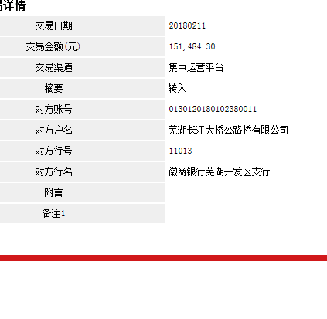

合计 |  | - | 305,556.33 | - | 305,556.33 | - | 9,167.00 | 0.00 | 1,000.00 | - | 0.00 | - | - | 295,389.33 | 9166.6899
本次结算 支付明细 |  | 应支付金额 |  | 295,389.33 |  |  |  | 实际支付金额 |  | 小写 | 210,389.33
 |  | 已支付金额 |  | 85,000.00 |  |  |  |  |  | 大写 | 贰拾壹万零叁佰捌拾玖元叁角叁分
申请部门 意见 |  |  |  |  |  |  |  | 项目管理 意见 |  | 何总、朱总已同意支付（附表背面截图）。
财务初审 意见 |  |  |  |  |  |  |  | 财务审核 意见
质安初审 意见 |  |  |  |  |  |  |  | 质安稽查 意见
总经理审批 |  |  |  |  |  |  |  | 董事长审批

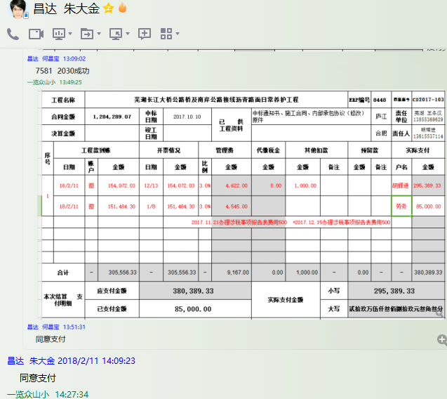

2
工程款支付证书 |  |  |  |  |  |  |  |  |  |  |  |  |  |  | 本次
工程名称 |  | 芜湖长江大桥公路桥及南岸公路接线沥青路面日常养护工程 |  |  |  |  |  |  |  |  | ERP编号 | 8448 | 档案编号 | CD2017-103 | CD2017-103 | 98 | 8448 | 芜湖长江大桥公路桥及南岸公路接线沥青路面日常养护工程 | 2017.10.10 | 1284289.07 | 王文伍 | 365日历天 | 芜湖长 江大桥 | 芜湖公司王冬汉13855369629 | 胡辉进13615537114 | 施工合同、内部承包协议（修改）原件 | 续签 | 经营部 | 李想 | 有 | 3567.57 | 59.40 | 107.03 | 71.35 | 178.38 | S170401
合同金额 |  | 1,284,289.07 |  | 中标 日期 | 2017.10.10 |  | 已 供 工程资料 | 中标通知书、施工合同、内部承包协议（修改）原件 |  |  |  | 庐江 | 责任 单位 | 芜湖 王冬汉13855369629
决算金额 |  |  |  | 竣工 日期 |  |  |  |  |  |  |  | 合肥 | 责任人 | 胡辉进13615537114
序号 | 工程款到账 |  |  | 开票情况 |  | 管理费 |  | 代缴税金 | 其他扣款 |  | 预留款 |  | 实际支付
 | 日期 | 账户 | 金额 | 日期 | 金额 | 比例 | 金额 | 金额 | 金额 | 备注 | 金额 | 备注 | 户名 | 金额
1 | 2018-02-11 | 徽 | 154,072.03 | 2018-12-13 | 154,072.03 | 3.0% | 4,622.00 | 0.00 | 1,000.00 |  |  |  | 胡辉进 | 210,389.33
 | 2018-02-11 | 徽 | 151,484.30 | 2018-01-08 | 151,484.30 | 3.0% | 4,545.00 |  |  |  |  |  | 劳务 | 85,000.00
 |  |  |  |  |  |  |  |  |  |  |  | 2017.11.21办理涉税事项报告表费用500 +2017.12.15办理涉税事项报告表费用500
 | 本次
2 | 2018-08-27 | 徽 | 159,441.16 | 2018-05-22 | 159,441.16 | 3.0% | 4,784.00 | 0.00 | 0.00 |  | 1,594.00 | 损失准备金 | 材料 | 103,063.16
 |  |  |  | 2018-08-08 | 284,356.56 |  |  |  |  | 1%的损失准备金1594元； 暂扣企税5万元； | 50,000.00 | 暂扣企税

合计 |  | - | 464,997.49 | - | 749,354.05 | - | 13,951.00 | 0.00 | 1,000.00 | - | 51,594.00 | - | - | 398,452.49 | 13949.9247
本次结算 支付明细 |  | 应支付金额 |  | 103,063.16 |  |  |  | 实际支付金额 |  | 小写 | 0.00
 |  | 已支付金额 |  | 103,063.16 |  |  |  |  |  | 大写 | 零元整
申请部门 意见 |  |  |  |  |  |  |  | 项目管理 意见 |  | 何总、朱总已同意支付（附表背面截图）。
财务初审 意见 |  |  |  |  |  |  |  | 财务审核 意见
质安初审 意见 |  |  |  |  |  |  |  | 质安稽查 意见
总经理审批 |  |  |  |  |  |  |  | 董事长审批

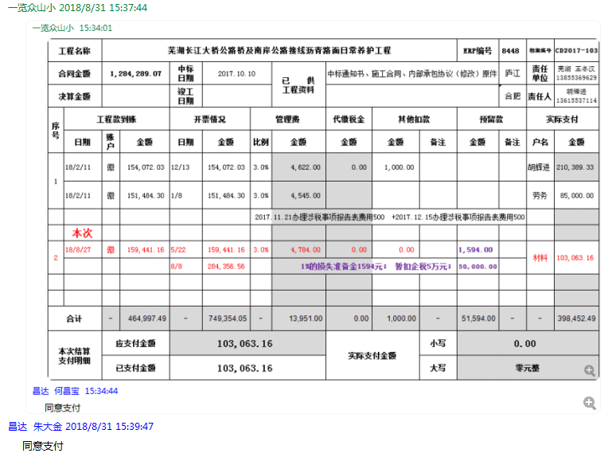

3
工程款支付证书 |  |  |  |  |  |  |  |  |  |  |  |  |  |  | 本次
工程名称 |  | 芜湖长江大桥公路桥及南岸公路接线沥青路面日常养护工程 |  |  |  |  |  |  |  |  | ERP编号 | 8448 | 档案编号 | CD2017-103 | CD2017-103 | 98 | 8448 | 芜湖长江大桥公路桥及南岸公路接线沥青路面日常养护工程 | 2017.10.10 | 1284289.07 | 王文伍 | 365日历天 | 芜湖长 江大桥 | 芜湖公司王冬汉13855369629 | 胡辉进13615537114 | 施工合同、内部承包协议（修改）原件 | 续签 | 经营部 | 李想 | 有 | 3567.57 | 59.40 | 107.03 | 71.35 | 178.38 | S170401
合同金额 |  | 1,284,289.07 |  | 中标 日期 | 2017.10.10 |  | 已 供 工程资料 | 中标通知书、施工合同、内部承包协议（修改）原件 |  |  |  | 庐江 | 责任 单位 | 芜湖 王冬汉13855369629
决算金额 |  |  |  | 竣工 日期 |  |  |  |  |  |  |  | 合肥 | 责任人 | 胡辉进13615537114
序号 | 工程款到账 |  |  | 开票情况 |  | 管理费 |  | 代缴税金 | 其他扣款 |  | 预留款 |  | 实际支付
 | 日期 | 账户 | 金额 | 日期 | 金额 | 比例 | 金额 | 金额 | 金额 | 备注 | 金额 | 备注 | 户名 | 金额
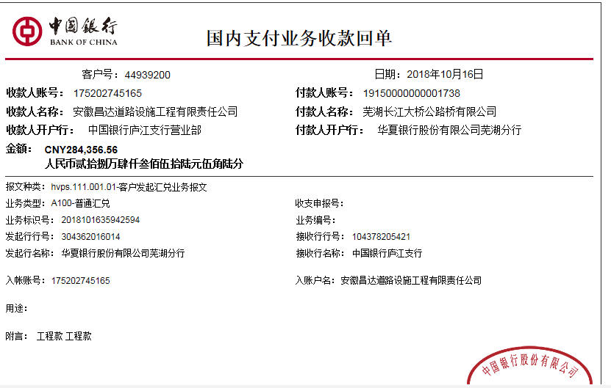
1 | 2018-02-11 | 徽 | 154,072.03 | 2018-12-13 | 154,072.03 | 3.0% | 4,622.00 | 0.00 | 1,000.00 |  |  |  | 胡辉进 | 210,389.33
 | 2018-02-11 | 徽 | 151,484.30 | 2018-01-08 | 151,484.30 | 3.0% | 4,545.00 |  |  |  |  |  | 劳务 | 85,000.00
 |  |  |  |  |  |  |  |  |  |  |  | 2017.11.21办理涉税事项报告表费用500 +2017.12.15办理涉税事项报告表费用500

2 | 2018-08-27 | 徽 | 159,441.16 | 2018-05-22 | 159,441.16 | 3.0% | 4,784.00 | 0.00 | 0.00 |  | 1,594.00 | 损失准备金 | 材料 | 103,063.16
 |  |  |  | 2018-08-08 | 284,356.56 |  |  |  |  | 1%的损失准备金1594元； 暂扣企税5万元； | 50,000.00 | 暂扣企税
 | 本次
3 | 申请支付第2次暂扣的企税5万元 |  |  |  |  |  |  |  |  |  | -50,000.00 | 退 | 10材料 | 267,936.84
 | 2018-10-16 | 中 | 284,356.56 |  |  | 3.0% | 8,531.00 | 0.00 | 0.00 |  | 2,844.00 | 损失准备金 | 胡辉进（小票） | 55,044.72

 |  |  |  |  |  |  |  |  |  | 损失准备金累计：4438元
合计 |  | - | 749,354.05 | - | 749,354.05 | - | 22,482.00 | 0.00 | 1,000.00 | - | 4,438.00 | - | - | 721,434.05 | 22480.6215
本次结算 支付明细 |  | 应支付金额 |  | 322,981.56 |  |  |  | 实际支付金额 |  | 小写 | 55,044.72
 |  | 已支付金额 |  | 267,936.84 |  |  |  |  |  | 大写 | 伍万伍仟零肆拾肆元柒角贰分
申请部门 意见 |  |  |  |  |  |  |  | 项目管理 意见 |  | 何总、朱总已同意支付（附表背面截图）。
财务初审 意见 |  |  |  |  |  |  |  | 财务审核 意见
质安初审 意见 |  |  |  |  |  |  |  | 质安稽查 意见
总经理审批 |  |  |  |  |  |  |  | 董事长审批

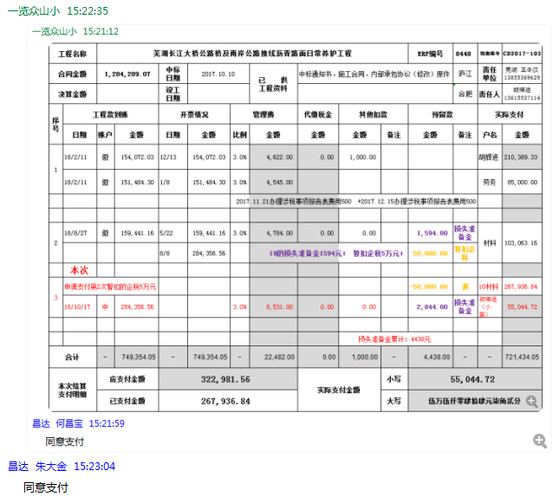

4
工程款支付证书 |  |  |  |  |  |  |  |  |  |  |  |  |  |  | 本次
工程名称 |  | 芜湖长江大桥公路桥及南岸公路接线沥青路面日常养护工程 |  |  |  |  |  |  |  |  | ERP编号 | 8448 | 档案编号 | CD2017-103 | CD2017-103 | 98 | 8448 | 芜湖长江大桥公路桥及南岸公路接线沥青路面日常养护工程 | 2017.10.10 | 1284289.07 | 王文伍 | 365日历天 | 芜湖长 江大桥 | 芜湖公司王冬汉13855369629 | 胡辉进13615537114 | 施工合同、内部承包协议（修改）原件 | 续签 | 经营部 | 李想 | 有 | 3567.57 | 59.40 | 107.03 | 71.35 | 178.38 | S170401
合同金额 |  | 1,284,289.07 |  | 中标 日期 | 2017.10.10 |  | 已 供 工程资料 | 中标通知书、施工合同、内部承包协议（修改）原件 |  |  |  | 庐江 | 责任 单位 | 芜湖 王冬汉13855369629
决算金额 |  |  |  | 竣工 日期 |  |  |  |  |  |  |  | 合肥 | 责任人 | 胡辉进13615537114
序号 | 工程款到账 |  |  | 开票情况 |  | 管理费 |  | 代缴税金 | 其他扣款 |  | 预留款 |  | 实际支付
 | 日期 | 账户 | 金额 | 日期 | 金额 | 比例 | 金额 | 金额 | 金额 | 备注 | 金额 | 备注 | 户名 | 金额
1 | 2018-02-11 | 徽 | 154,072.03 | 2018-12-13 | 154,072.03 | 3.0% | 4,622.00 | 0.00 | 1,000.00 |  |  |  | 胡辉进 | 210,389.33
 | 2018-02-11 | 徽 | 151,484.30 | 2018-01-08 | 151,484.30 | 3.0% | 4,545.00 |  |  |  |  |  | 劳务 | 85,000.00
 |  |  |  |  |  |  |  |  |  |  |  | 2017.11.21办理涉税事项报告表费用500 +2017.12.15办理涉税事项报告表费用500
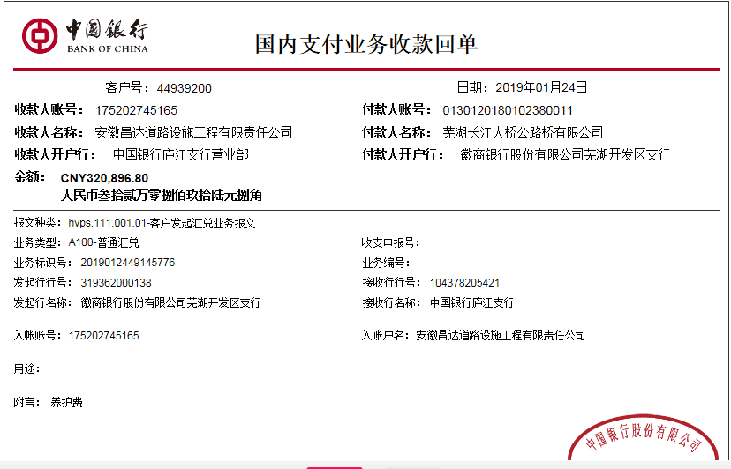
2 | 2018-08-27 | 徽 | 159,441.16 | 2018-05-22 | 159,441.16 | 3.0% | 4,784.00 | 0.00 | 0.00 |  | 1,594.00 | 损失准备金 | 材料 | 103,063.16
 |  |  |  | 2018-08-08 | 284,356.56 |  |  |  |  | 1%的损失准备金1594元； 暂扣企税5万元； | 50,000.00 | 暂扣企税

3 | 申请支付第2次暂扣的企税5万元 |  |  |  |  |  |  |  |  |  | -50,000.00 | 退 | 10材料 | 267,936.84
 | 2018-10-16 | 中 | 284,356.56 |  |  | 3.0% | 8,531.00 | 0.00 | 0.00 |  | 2,844.00 | 1%损失准备金 | 胡辉进（小票） | 55,044.72
 | 本次
4 | 2019-01-24 | 中 | 320,896.80 | 2019-01-04 | 333,738.26 | 3.0% | 9,627.00 | 0.00 | 1,000.00 |  | 3,209.00 | 1%预留损失准备金 | 1材料 | 307,060.80
 |  |  |  |  |  |  |  |  |  |  |  | 2018.11.23办理涉税事项报告表费用500 +2018.12.12办理涉税事项报告表费用500

 |  |  |  |  |  |  |  |  |  | 损失准备金累计：7647元
合计 |  | - | 1,070,250.85 | - | 1,083,092.31 | - | 32,109.00 | 0.00 | 2,000.00 | - | 7,647.00 | - | - | 1,028,494.85 | 32107.5255
本次结算 支付明细 |  | 应支付金额 |  | 307,060.80 |  |  |  | 实际支付金额 |  | 小写 | 0.00
 |  | 已支付金额 |  | 307,060.80 |  |  |  |  |  | 大写 | 零元整
申请部门 意见 |  |  |  |  |  |  |  | 项目管理 意见 |  | 何总、朱总已同意支付（附表背面截图）。
财务初审 意见 |  |  |  |  |  |  |  | 财务审核 意见
质安初审 意见 |  |  |  |  |  |  |  | 质安稽查 意见
总经理审批 |  |  |  |  |  |  |  | 董事长审批

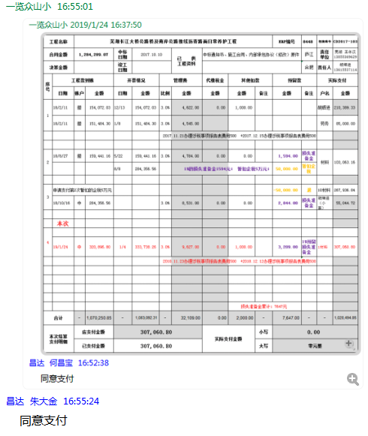

5
工程款支付证书 |  |  |  |  |  |  |  |  |  |  |  |  |  |  | 本次
工程名称 |  | 芜湖长江大桥公路桥及南岸公路接线沥青路面日常养护工程 |  |  |  |  |  |  |  |  | ERP编号 | 8448 | 档案编号 | CD2017-103 | CD2017-103 | 98 | 8448 | 芜湖长江大桥公路桥及南岸公路接线沥青路面日常养护工程 | 2017.10.10 | 1284289.07 | 王文伍 | 365日历天 | 芜湖长 江大桥 | 芜湖公司王冬汉13855369629 | 胡辉进13615537114 | 施工合同、内部承包协议（修改）原件 | 续签 | 经营部 | 李想 | 有 | 3567.57 | 59.40 | 107.03 | 71.35 | 178.38 | S170401
合同金额 |  | 1,284,289.07 |  | 中标 日期 | 2017.10.10 |  | 已 供 工程资料 | 中标通知书、施工合同、内部承包协议（修改）原件 |  |  |  | 庐江 | 责任 单位 | 芜湖 王冬汉13855369629
决算金额 |  |  |  | 竣工 日期 |  |  |  |  |  |  |  | 合肥 | 责任人 | 胡辉进13615537114
序号 | 工程款到账 |  |  | 开票情况 |  | 管理费 |  | 代缴税金 | 其他扣款 |  | 预留款 |  | 实际支付
 | 日期 | 账户 | 金额 | 日期 | 金额 | 比例 | 金额 | 金额 | 金额 | 备注 | 金额 | 备注 | 户名 | 金额
1 | 2018-02-11 | 徽 | 154,072.03 | 2018-12-13 | 154,072.03 | 3.0% | 4,622.00 | 0.00 | 1,000.00 |  |  |  | 胡辉进 | 210,389.33
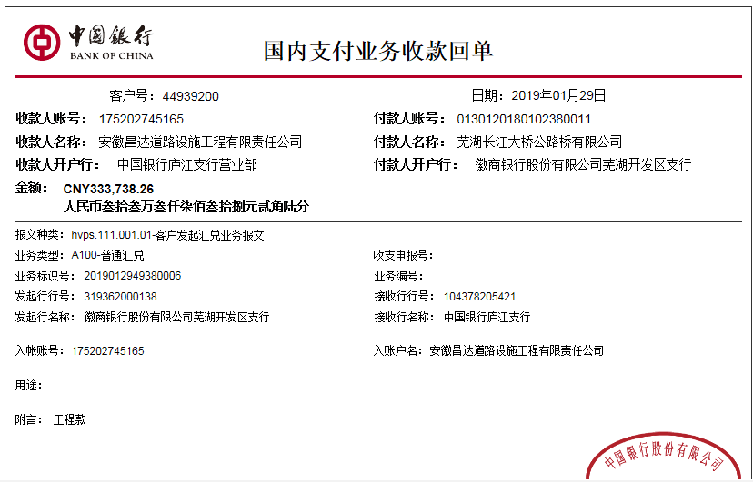
 | 2018-02-11 | 徽 | 151,484.30 | 2018-01-08 | 151,484.30 | 3.0% | 4,545.00 |  |  |  |  |  | 劳务 | 85,000.00
 |  |  |  |  |  |  |  |  |  |  |  | 2017.11.21办理涉税事项报告表费用500 +2017.12.15办理涉税事项报告表费用500

2 | 2018-08-27 | 徽 | 159,441.16 | 2018-05-22 | 159,441.16 | 3.0% | 4,784.00 | 0.00 | 0.00 |  | 1,594.00 | 损失准备金 | 材料 | 103,063.16
 |  |  |  | 2018-08-08 | 284,356.56 |  |  |  |  | 1%的损失准备金1594元； 暂扣企税5万元； | 50,000.00 | 暂扣企税

3 | 申请支付第2次暂扣的企税5万元 |  |  |  |  |  |  |  |  |  | -50,000.00 | 退 | 10材料 | 267,936.84
 | 2018-10-16 | 中 | 284,356.56 |  |  | 3.0% | 8,531.00 | 0.00 | 0.00 |  | 2,844.00 | 1%损失准备金 | 胡辉进（小票） | 55,044.72

4 | 2019-01-24 | 中 | 320,896.80 |  |  | 3.0% | 9,627.00 | 0.00 | 1,000.00 |  | 3,209.00 | 1%预留损失准备金 | 1材料 | 307,060.80
 |  |  |  |  |  |  |  |  |  |  |  | 2018.11.23办理涉税事项报告表费用500 +2018.12.12办理涉税事项报告表费用500
 | 本次
5 | 2019-01-29 | 中 | 333,738.26 | 2019-01-04 | 333,738.26 | 3.0% | 10,013.00 | 0.00 | 0.00 |  | 3,338.00 | 1%预留损失准备金 | 1材料 | 320,387.26

 |  |  |  |  |  |  |  |  |  | 损失准备金累计：10985元
合计 |  | - | 1,403,989.11 | - | 1,083,092.31 | - | 42,122.00 | 0.00 | 2,000.00 | - | 10,985.00 | - | - | 1,348,882.11 | 42119.6733
本次结算 支付明细 |  | 应支付金额 |  | 320,387.26 |  |  |  | 实际支付金额 |  | 小写 | 0.00
 |  | 已支付金额 |  | 320,387.26 |  |  |  |  |  | 大写 | 零元整
申请部门 意见 |  |  |  |  |  |  |  | 项目管理 意见 |  | 何总、朱总已同意支付（附表背面截图）。
财务初审 意见 |  |  |  |  |  |  |  | 财务审核 意见
质安初审 意见 |  |  |  |  |  |  |  | 质安稽查 意见
总经理审批 |  |  |  |  |  |  |  | 董事长审批

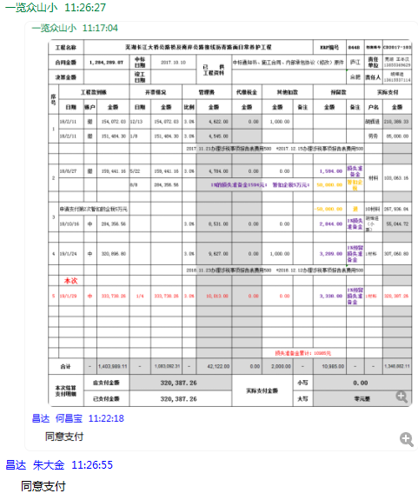

6
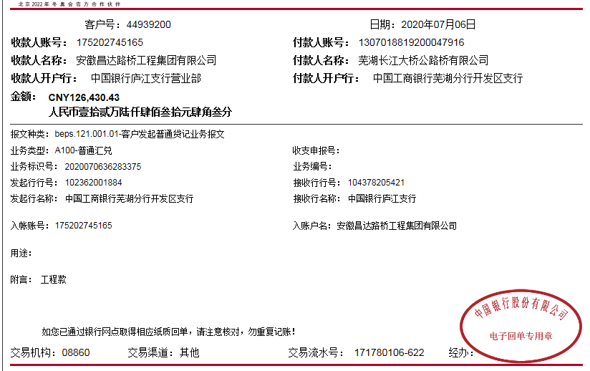
工程款支付证书 |  |  |  |  |  |  |  |  |  |  |  |  |  |  |  | 本次
工程名称 |  | 芜湖长江大桥公路桥及南岸公路接线沥青路面日常养护工程 |  |  |  |  |  |  |  |  | ERP编号 | 8448 | 档案编号 | CD2017-103 |  | CD2017-103 | 98 | 8448 | 芜湖长江大桥公路桥及南岸公路接线沥青路面日常养护工程 | 2017.10.10 | 1284289.07 | 王文伍 | 365日历天 | 芜湖长 江大桥 | 芜湖公司王冬汉13855369629 | 胡辉进13615537114 | 施工合同、内部承包协议（修改）原件 | 续签 | 经营部 | 李想 | 有 | 3567.57 | 59.40 | 107.03 | 71.35 | 178.38 | S170401
合同金额 |  | 1,284,289.07 |  | 中标 日期 | 2017.10.10 |  | 已 供 工程资料 | 中标通知书、施工合同、内部承包协议（修改）原件、补充合同、审计、竣工证书（原件） |  |  |  | 庐江 | 责任 单位 | 芜湖 王冬汉13855369629
决算金额 |  | 1,247,550.04 |  | 竣工 日期 | 2018-09-02 |  |  |  |  |  |  | 合肥 | 责任人 | 胡辉进13615537114
序号 | 工程款到账 |  |  | 开票情况 |  | 管理费 |  | 代缴税金 | 其他扣款 |  | 预留款 |  | 实际支付
 | 日期 | 账户 | 金额 | 日期 | 金额 | 比例 | 金额 | 金额 | 金额 | 备注 | 金额 | 备注 | 户名 | 金额
1 | 2018-02-11 | 徽 | 154,072.03 | 2018-12-13 | 154,072.03 | 3.0% | 4,622.00 | 0.00 | 1,000.00 |  |  |  | 胡辉进 | 210,389.33
 | 2018-02-11 | 徽 | 151,484.30 | 2018-01-08 | 151,484.30 | 3.0% | 4,545.00 |  |  |  |  |  | 劳务 | 85,000.00
 |  |  |  |  |  |  |  |  |  |  |  | 2017.11.21办理涉税事项报告表费用500 +2017.12.15办理涉税事项报告表费用500

2 | 2018-08-27 | 徽 | 159,441.16 | 2018-05-22 | 159,441.16 | 3.0% | 4,784.00 | 0.00 | 0.00 |  | 1,594.00 | 损失准备金 | 材料 | 103,063.16
 |  |  |  | 2018-08-08 | 284,356.56 |  |  |  |  | 1%的损失准备金1594元； 暂扣企税5万元； | 50,000.00 | 暂扣企税

3 | 申请支付第2次暂扣的企税5万元 |  |  |  |  |  |  |  |  |  | -50,000.00 | 退 | 10材料 | 267,936.84
 | 2018-10-16 | 中 | 284,356.56 |  |  | 3.0% | 8,531.00 | 0.00 | 0.00 |  | 2,844.00 | 1%损失准备金 | 胡辉进（小票） | 55,044.72
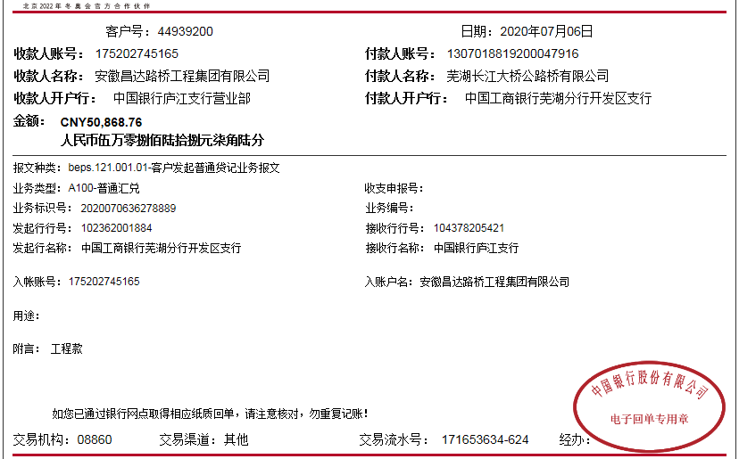
4 | 2019-01-24 | 中 | 320,896.80 |  |  | 3.0% | 9,627.00 | 0.00 | 1,000.00 |  | 3,209.00 | 1%预留损失准备金 | 1材料 | 307,060.80
 |  |  |  |  |  |  |  |  |  |  |  | 2018.11.23办理涉税事项报告表费用500 +2018.12.12办理涉税事项报告表费用500
 | 本次
6 | 2020-07-06 | 中 | 126,430.43 |  |  | 3% | 5,318.98 | 0 | 500.00 | 外经证费用 | 1,773.00 | 1%预留损失准备金 | 芜湖市虬保劳务服务有限公司-劳务 开户行：农业银行芜湖东郊路分理处 账号：1263 2001 0400 2314 9 | 119,607.21
 |  |  | 50,868.76 |  |  |  |  |  | 100.00 | 转账费

 |  |  |  |  |  |  |  |  |  | 损失准备金累计：9420元
合计 |  | - | 1,247,550.04 | - | 749,354.05 | - | 37,427.98 | 0.00 | 2,600.00 | - | 9,420.00 | - | - | 1,148,102.06
本次结算 支付明细 |  | 应支付金额 |  | 119,607.21 |  |  |  | 实际支付金额 |  | 小写 | 0.00
 |  | 已支付金额 |  | 0.00 |  |  |  |  |  | 大写 | 零元整 |  |  |  |  | 50000
申请部门 意见 |  |  |  |  |  |  |  | 项目管理 意见
财务初审 意见 |  |  |  |  |  |  |  | 财务审核 意见
质安初审 意见 |  |  |  |  |  |  |  | 质安稽查 意见 |  |  |  |  |  |  |  |  |  | 177299.19 | 10985
总经理审批 |  |  |  |  |  |  |  | 董事长审批 |  |  |  |  |  |  |  |  |  | 1772.9919 | 1773

 |  |  |  |  |  |  |  |  |  |  |  |  |  |  | 177299.19
 |  |  |  |  |  |  |  |  |  |  |  |  |  |  | 69607.21

6-2
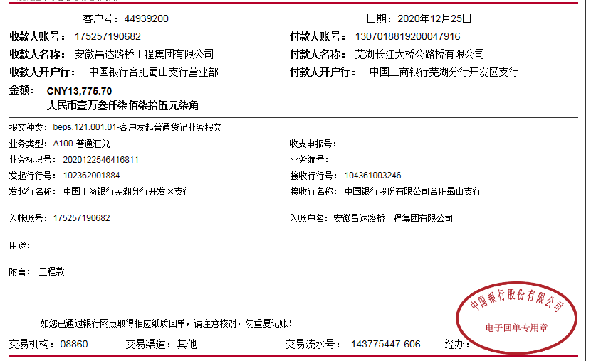
工程款支付证书 |  |  |  |  |  |  |  |  |  |  |  |  |  |  |  | 本次
工程名称 |  | 芜湖长江大桥公路桥及南岸公路接线沥青路面日常养护工程 |  |  |  |  |  |  |  |  | ERP编号 | 8448 | 档案编号 | CD2017-103 |  | CD2017-103 | 98 | 8448 | 芜湖长江大桥公路桥及南岸公路接线沥青路面日常养护工程 | 2017.10.10 | 1284289.07 | 王文伍 | 365日历天 | 芜湖长 江大桥 | 芜湖公司王冬汉13855369629 | 胡辉进13615537114 | 施工合同、内部承包协议（修改）原件 | 续签 | 经营部 | 李想 | 有 | 3567.57 | 59.40 | 107.03 | 71.35 | 178.38 | S170401
合同金额 |  | 1,284,289.07 |  | 中标 日期 | 2017.10.10 |  | 已 供 工程资料 | 中标通知书、施工合同、内部承包协议（修改）原件、补充合同、审计、竣工证书（原件） |  |  |  | 庐江 | 责任 单位 | 芜湖 王冬汉13855369629
决算金额 |  | 1,247,550.04 |  | 竣工 日期 | 2018-09-02 |  |  |  |  |  |  | 合肥 | 责任人 | 胡辉进13615537114
序号 | 工程款到账 |  |  | 开票情况 |  | 管理费 |  | 代缴税金 | 其他扣款 |  | 预留款 |  | 实际支付
 | 日期 | 账户 | 金额 | 日期 | 金额 | 比例 | 金额 | 金额 | 金额 | 备注 | 金额 | 备注 | 户名 | 金额
1 | 2018-02-11 | 徽 | 154,072.03 | 2018-12-13 | 154,072.03 | 3.0% | 4,622.00 | 0.00 | 1,000.00 |  |  |  | 胡辉进 | 210,389.33
 | 2018-02-11 | 徽 | 151,484.30 | 2018-01-08 | 151,484.30 | 3.0% | 4,545.00 |  |  |  |  |  | 劳务 | 85,000.00
 |  |  |  |  |  |  |  |  |  |  |  | 2017.11.21办理涉税事项报告表费用500 +2017.12.15办理涉税事项报告表费用500

2 | 2018-08-27 | 徽 | 159,441.16 | 2018-05-22 | 159,441.16 | 3.0% | 4,784.00 | 0.00 | 0.00 |  | 1,594.00 | 损失准备金 | 材料 | 103,063.16
 |  |  |  | 2018-08-08 | 284,356.56 |  |  |  |  | 1%的损失准备金1594元； 暂扣企税5万元； | 50,000.00 | 暂扣企税

3 | 申请支付第2次暂扣的企税5万元 |  |  |  |  |  |  |  |  |  | -50,000.00 | 退 | 10材料 | 267,936.84
 | 2018-10-16 | 中 | 284,356.56 |  |  | 3.0% | 8,531.00 | 0.00 | 0.00 |  | 2,844.00 | 1%损失准备金 | 胡辉进（小票） | 55,044.72

4 | 2019-01-24 | 中 | 320,896.80 |  |  | 3.0% | 9,627.00 | 0.00 | 1,000.00 |  | 3,209.00 | 1%预留损失准备金 | 1材料 | 307,060.80
 |  |  |  |  |  |  |  |  |  |  |  | 2018.11.23办理涉税事项报告表费用500 +2018.12.12办理涉税事项报告表费用500

5 | 2020-07-06 | 中 | 126,430.43 |  |  | 3% | 5,318.98 | 0 | 500.00 | 外经证费用 | 1,773.00 | 1%预留损失准备金 | 芜湖市虬保劳务服务有限公司-劳务 开户行：农业银行芜湖东郊路分理处 账号：1263 2001 0400 2314 9 | 119,607.21
 |  |  | 50,868.76 |  |  |  |  |  | 100.00 | 转账费

6 | 2020-12-29 | 中 |  |  |  |  |  | 0 | 50.00 | 转账费 | -9,420.00 | 退损失准备金 | 芜湖市虬保劳务服务有限公司-劳务 开户行：农业银行芜湖东郊路分理处 账号：1263 2001 0400 2314 9 | 58,392.79
 |  |  |  |  |  |  |  |  | 500.00 | 2020-8-24外经证费用 |  |  | 胡辉进 | 477.21

合计 |  | - | 1,247,550.04 | - | 749,354.05 | - | 37,427.98 | 0.00 | 3,150.00 | - | 0.00 | - | - | 1,206,972.06
本次结算 支付明细 |  | 应支付金额 |  | 58,870.00 |  |  |  | 实际支付金额 |  | 小写 | 0.00
 |  | 已支付金额 |  | 0.00 |  |  |  |  |  | 大写 | 零元整 |  |  |  |  | 50000
申请部门 意见 |  |  |  |  |  |  |  | 项目管理 意见
财务初审 意见 |  |  |  |  |  |  |  | 财务审核 意见
质安初审 意见 |  |  |  |  |  |  |  | 质安稽查 意见 |  |  |  |  |  |  |  |  |  | 177299.19 | 10985
总经理审批 |  |  |  |  |  |  |  | 董事长审批 |  |  |  |  |  |  |  |  |  | 1772.9919 | 1773

 |  |  |  |  |  |  |  |  |  |  |  |  |  |  | 177299.19
 |  |  |  |  |  |  |  |  |  |  |  |  |  |  | 69607.21

